Diccionario de datos
Diccionario de datos: Distribuidora
Nota: los campos en negrita son la clave primaria de la tabla

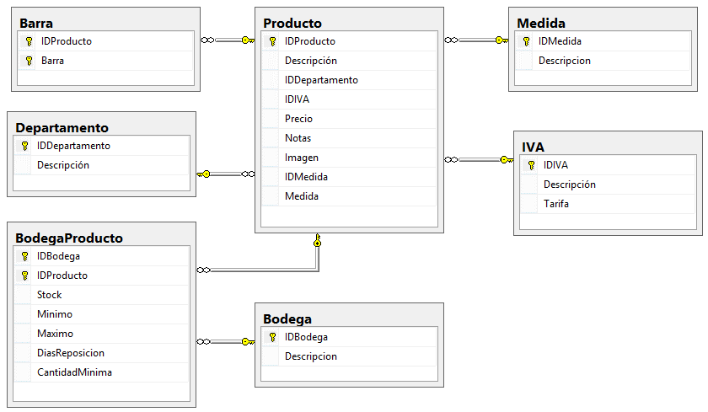
Tabla | Producto |  |  |  | DER: Tablas relacionadas con Productos
Descripción | Productos que se comercializan en el sistema
Campo | Tipo | Permite nulos | Identidad | Descripción
IDProducto | int | No | Si | Código interno del producto
Descripción | nvarchar(MAX) | No | No | Descripción
IDDepartamento | int | No | No | Departamento asociado al producto
IDIVA | int | No | No | Tarifa de IVA asociado al producto
Precio | money | No | No | Precio vigente del producto
Notas | text | Sí | No | Notas del producto
Imagen | nvarchar(MAX) | Si | No | Ruta del archivo con la imagen del producto
IDMedida | nvarchar(2) | No | No | Código de la unidad de medida (Kilos, Litros, Unidades, ETC)
Medida | float | No | No | Cantidad de la unidad de medida, pe: 350 Gr

Tabla | Departamento
Descripción | Departamento en el que se agrupoa los productos, pe: lácteos, futras, licores, ETC
Campo | Tipo | Permite nulos | Identidad | Descripción
IDDepartamento | int | No | Si | Código del departamento
Descripción | nvarchar(MAX) | No | No | Descripción

Tabla | IVA
Descripción | Tarifas de IVA (impuesto) que tienen relacionadas los productos
Campo | Tipo | Permite nulos | Identidad | Descripción
IDIVA | int | No | Si | Código de la tarifa de IVA
Descripción | nvarchar(MAX) | No | No | Descripción
Tarifa | float | No | No | Porcentaje de IVA, pe: 12.00 para productos que paquen IVA del 12%
 |  |  |  |  | DER: Tablas relacionadas con Usuarios
Tabla | Barra
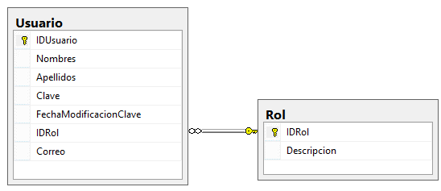
Descripción | Define los diferentes códigos de barras que puede tener un artículo
Campo | Tipo | Permite nulos | Identidad | Descripción
IDProducto | int | No | No | Código del producto
Barra | bigint | No | No | Código de barras asociado al producto. Este campo tiene un índice único

Tabla | Medida
Descripción | Diferentes unidades de medida de lor productos (Kilos, Gramos, Litros, Unidades, ETC)
Campo | Tipo | Permite nulos | Identidad | Descripción
IDMedida | nvarchar(2) | No | No | Código de la unidad de medida
Descripcion | nvarchar(MAX) |  | No | Descripción de la unidad de medida

Tabla | Bodega
Descripción | Diferentes bodegas de la Distribuidora
Campo | Tipo | Permite nulos | Identidad | Descripción
IDBodega | int | No | Si | Código de la Bodega
Descripcion | nvarchar(MAX) | No | No | Descripción de la bodega

Tabla | BodegaProducto
Descripción | Los diferentes productos que se encuentran en cada bodega
Campo | Tipo | Permite nulos | Identidad | Descripción
IDBodega | int | No | Si | Código de la Bodega
IDProducto | int | No | Si | Código del Producto
Stock | float | No | No | Permite conocer la cantidad de producto existente en la bodega
Minimo | float | No | No | Define la cantidad mínima que puede haber de un producto en bodega
Maximo | float | No | No | Define la cantidad máxima que puede haber de un producto en bodega
DiasReposicion | int | No | No | Cantidad de días que faltan para que ingrese nuevo producto
CantidadMinima | float | No | No | Cantidad mínima de producto a recibir

Tabla | Inventario
Descripción | Información del Encabezado del Inventario
Campo | Tipo | Permite nulos | Identidad | Descripción
IDInventario | int | No | Si | Código de Inventario
Fecha | datetime | No | No | Fecha que se realiza el inventario
Paso | int | No | No
IdBodega | int | No | No | Código de la Bodega

Tabla | Inventario Detalle
Descripción | Se Detallan los productos Inventariados
Campo | Tipo | Permite nulos | Identidad | Descripción
IDLinea | int | No | Si | Código de la linea del Inventario
IdInventario | int | No | No | Código del Inventario
IdProducto | int | No | No | Código del Producto
Descripcion | nvarchar(MAX) | No | No | Descripción del detalle del inventario
Stock | float | No | No | Existencia de producto
Conteo1 | float | No | No | Primer conteo de Producto
Conteo2 | float | No | No | Segundo conteo de Producto
Conteo3 | float | No | No | Tercer conteo del Producto
Ajuste | float | No | No | Se utiliza para poder ajustar la existencia de producto (ejemplo: falta 1 unidad de algun producto, pero es por motivo de daño)
IdKardex | int | No | No | Código del kardex

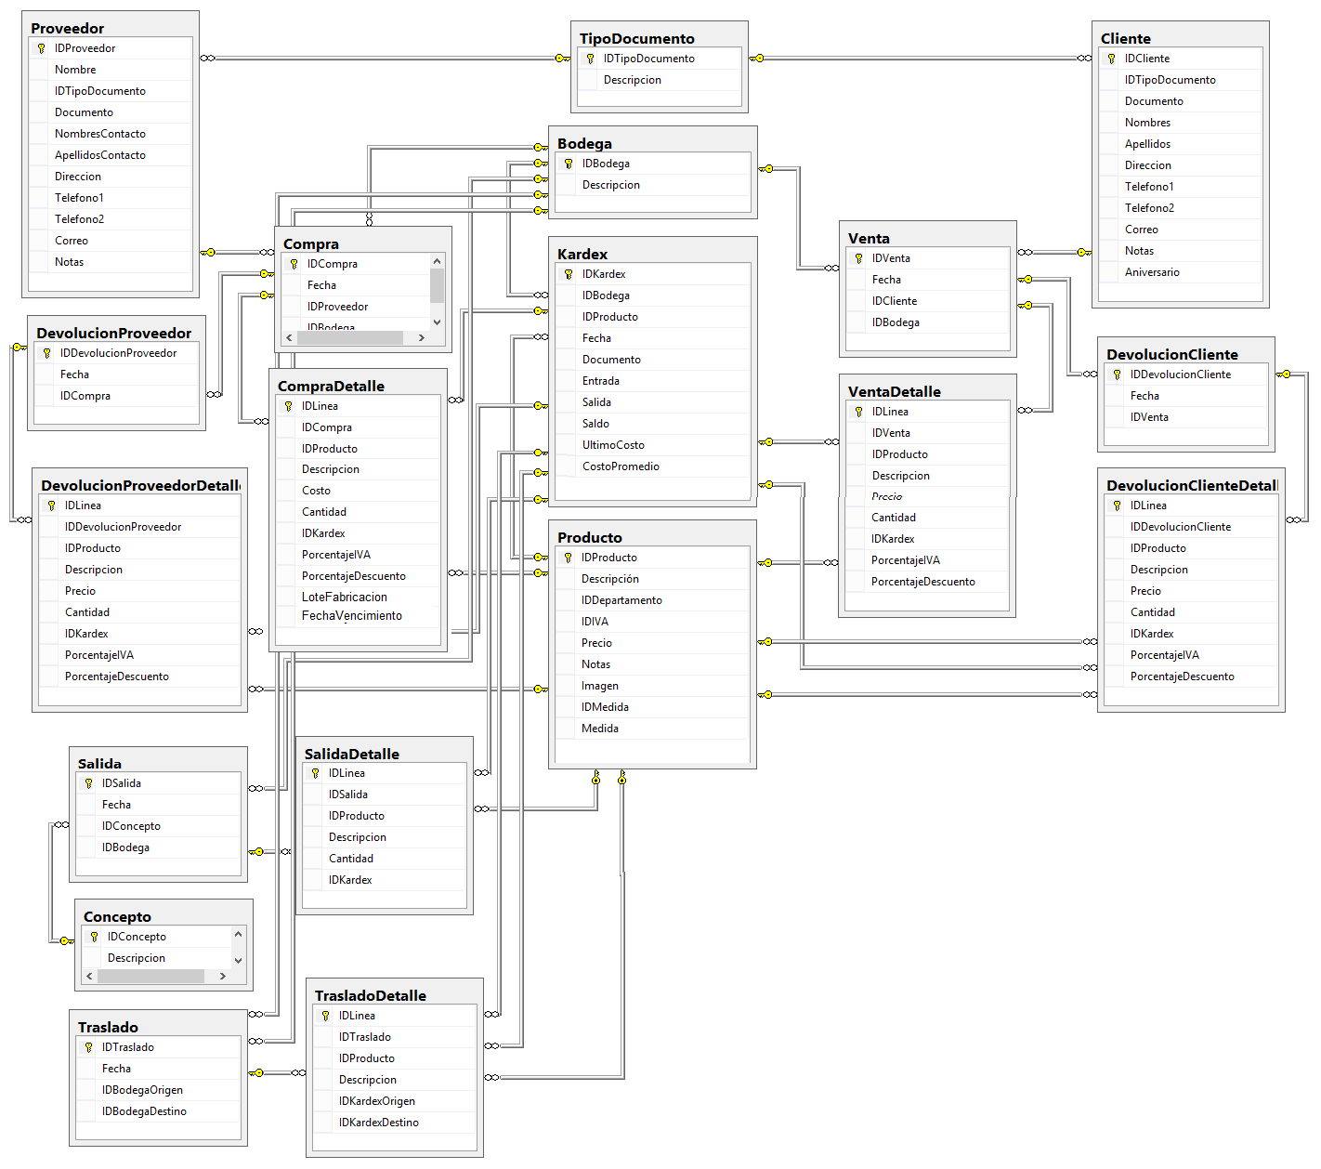
Tabla | Rol |  |  |  | DER: Tablas relacionadas con Movimientos
Descripción | Roles de usuarios de la aplicación, por ejemplo: Cajero, Administrador de Inventarios, Gerente, entre otros
Campo | Tipo | Permite nulos | Identidad | Descripción
IDRol | int | No | Si | Código del rol
Descripcion | nvarchar(MAX) | No | No | Descripción

Tabla | PermisoRol
Descripción | Define los permisos de cada rol (lectura, escritura y borrar)
Campo | Tipo | Permite nulos | Identidad | Descripción
IDPermiso | int | No | Si | Código del permiso
IDRol | int | No | No | Código del Rol asociado
Formulario | nvarchar(MAX) | No | No | Se define el formulario al que se la asignan los permisos(Por ejemplo: en Bodega el Gerente tiene todos los permisos)
PuedeVer | boolean | No | No | Permiso de lectura
PuedeModificar | boolean | No | No | Permiso de Edición
PuedeBorrar | boolean | No | No | Puede Borrar

Tabla | Usuario
Descripción | Usuarios que utilizaran el sistema
Campo | Tipo | Permite nulos | Identidad | Descripción
IDUsuario | nvarchar(10) | No | Si | Código de usuario
Nombres | nvarchar(MAX) | No | No | Nombres del usuario
Apellidos | nvarchar(MAX) | No | No | Apellidos del usuario
Clave | nvarchar(10) | No | No | Clave del usuario
FechaModificacionClave | date | No | No | Fecha de creación de usuario o de última de modificación de clave
IDRol | int | No | No | Código del rol
Correo | nvarchar(MAX) | No | No | Dirección de correo electrónico del usuario

Tabla | TipoDocumento
Descripción | Tipos de documento, pe: DPI, NIT
Campo | Tipo | Permite nulos | Identidad | Descripción
IDTipoDocumento | int | No | Si | Código del tipo de documento
Descripcion | nvarchar(MAX) | No | No | Descripción

Tabla | Proveedor
Descripción | Proveedores
Campo | Tipo | Permite nulos | Identidad | Descripción
IDProveedor | int | No | Si | Código del proveedor
Nombre | nvarchar(MAX) | No | No | Nombre del proveedor (Embotelladora La Mariposa, La Popular)
IDTipoDocumento | int | No | No | Código del tipo de documento (NIT, DPI)
Documento | nvarchar(20) | No | No | Número del documento. Se tiene una clave única con el tipo de documento + documento. Para evitar documentos repetidos
NombresContacto | nvarchar(MAX) | No | No | Nombres del contacto
ApellidosContacto | nvarchar(MAX) | No | No | Apellidos del contacto
Direccion | nvarchar(MAX) | Si | No | Direccion del proveedor
Telefono1 | nvarchar(MAX) | Si | No | Telefono 1 del proveedor
Telefono2 | nvarchar(MAX) | Si | No | Telefono 2 del proveedor
Correo | nvarchar(MAX) | Si | No | Correo del proveedor
Notas | text | Si | No | Notas asociadas el proveedor

Tabla | Cliente
Descripción | Clientes
Campo | Tipo | Permite nulos | Identidad | Descripción
IDCliente | int | No | Si | Código del cliente
IDTipoDocumento | int | No | No | Código del tipo de documento (NIT, DPI)
Documento | nvarchar(20) | No | No | Número del documento. Se tiene una clave única con el tipo de documento + documento. Para evitar documentos repetidos
Nombres | nvarchar(MAX) | No | No | Nombres cliente
Apellidos | nvarchar(MAX) | Si | No | Apellidos cliente
Direccion | nvarchar(MAX) | Si | No | Direccion del cliente
Telefono1 | nvarchar(MAX) | Si | No | Telefono 1 del cliente
Telefono2 | nvarchar(MAX) | Si | No | Telefono 2 del cliente
Correo | nvarchar(MAX) | Si | No | Correo del cliente
Notas | text | Si | No | Notas asociadas al cliente
FechaNacimiento | date | Si | No | Fecha de nacimiento del cliente

Tabla | Compra
Descripción | Compras de mercancía
Campo | Tipo | Permite nulos | Identidad | Descripción
IDCompra | int | No | Si | Código de la compra
Fecha | datetime | No | No | Fecha en que se realiza la compra
IDProveedor | int | No | No | Proveedor
IDBodega | int | No | No | Bodega destino de la compra
 |  |  |  |  | DER: General
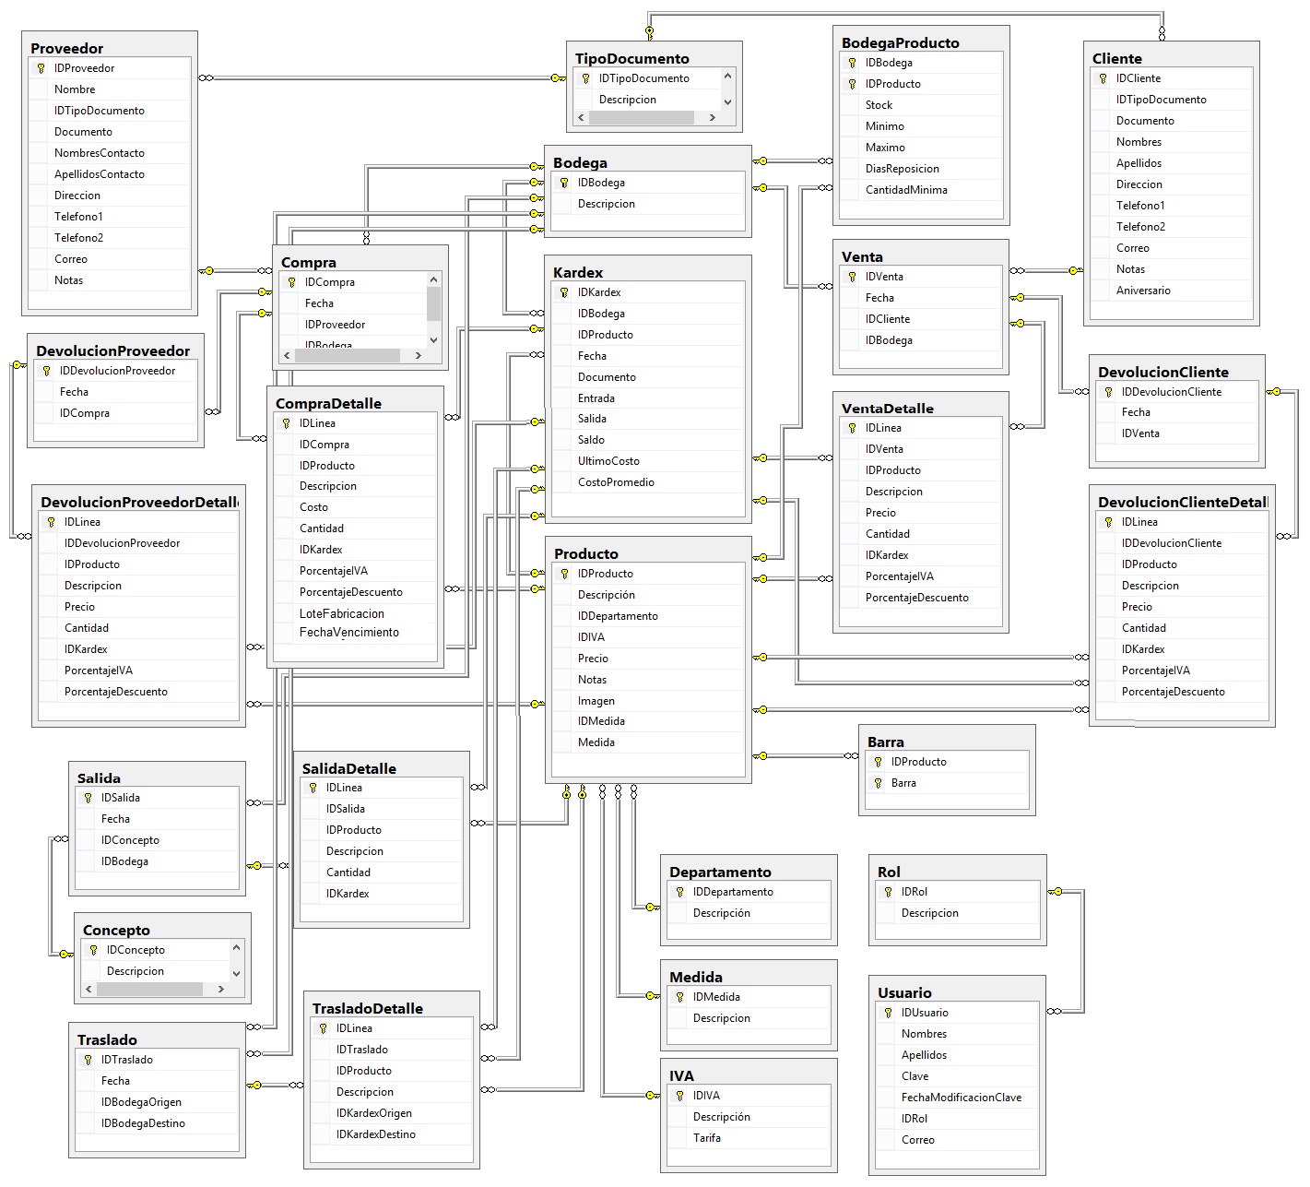
Tabla | CompraDetalle
Descripción | Detalle de la compra
Campo | Tipo | Permite nulos | Identidad | Descripción
IDLinea | int | No | Si | Código de la línea de compra. Es un consecutivo para mantener la integridad de la tabla y poder hacer en una misma compra, varios productos que tengan el mismo ID de producto
IDCompra | int | No | No | Código de la compra
IDProducto | int | No | No | Código del producto
Descripcion | nvarchar(MAX) | No | No | Descripción de producto comprado
Costo | money | No | No | Costo del producto comprado
Cantidad | float | No | No | Cantidad comprada del producto
IDKardex | int | No | No | Código del kardex del movimiento
PorcentajeIVA | float | No | No | Porcentaje de impuesto de la compra
PorcentajeDescuento | float | No | No | Porcentaje de descuento de la compra
LoteFrabicacion | nvarchar(50) | Si | No | Número de lote de fabricación del producto
FechaVencimiento | date | Si | No | Fecha de vencimiento del producto

Tabla | Venta
Descripción | Ventas de mercancía
Campo | Tipo | Permite nulos | Identidad | Descripción
IDVenta | int | No | Si | Código de la venta
Fecha | datetime | No | No | Fecha en que se realiza la venta
IDCliente | int | No | No | Cliente
IDBodega | int | No | No | Bodega donde sale la mercancía

Tabla | VentaDetalle
Descripción | Detalle de la Venta
Campo | Tipo | Permite nulos | Identidad | Descripción
IDLinea | int | No | Si | Código de la línea de venta
IDVenta | int | No | No | Código de la venta
IDProducto | int | No | No | Código del producto
Descripcion | nvarchar(MAX) | No | No | Descripción de producto vendido
Precio | money | No | No | Precio del producto vendido
Cantidad | float | No | No | Cantidad vendida del producto
IDKardex | int | No | No | Código del kardex del movimiento
PorcentajeIVA | float | No | No | Porcentaje de impuesto de la venta
PorcentajeDescuento | float | No | No | Porcentaje de descuento de la venta

Tabla | Concepto
Descripción | Conceptos de operaciones, por ejemplo conceptos de salida de mercancía: averia, autoconsumo
Campo | Tipo | Permite nulos | Identidad | Descripción
IDConcepto | int | No | Si | Código del concepto
Descripcion | nvarchar(MAX) | No | No | Descripción

Tabla | Salida
Descripción | Salidas de mercancía
Campo | Tipo | Permite nulos | Identidad | Descripción
IDSalida | int | No | Si | Código de la salida
Fecha | datetime | No | No | Fecha en que se realiza la salida
IDConcepto | int | No | No | Concepto de salida
IDBodega | int | No | No | Bodega donde sale la mercancía

Tabla | SalidaDetalle
Descripción | Detalle de la Salida
Campo | Tipo | Permite nulos | Identidad | Descripción
IDLinea | int | No | Si | Código de la línea de salida
IDSalida | int | No | No | Código de la salida
IDProducto | int | No | No | Código del producto
Descripcion | nvarchar(MAX) | No | No | Descripción de producto
Cantidad | float | No | No | Cantidad que sale del producto
IDKardex | int | No | No | Código del kardex del movimiento

Tabla | Traslado
Descripción | Traslados de mercancía entre bodegas
Campo | Tipo | Permite nulos | Identidad | Descripción
IDTraslado | int | No | Si | Código del traslado
Fecha | datetime | No | No | Fecha en que se realiza el traslado
IDBodegaOrigen | int | No | No | Bodega origen
IDBodegaDestino | int | No | No | Bodega destino

Tabla | TrasladoDetalle
Descripción | Detalle de traslados de mercancía entre bodegas
Campo | Tipo | Permite nulos | Identidad | Descripción
IDLinea | int | No | Si | Código de la línea del traslado
IDTraslado | int | No | No | Código del traslado
IDProducto | int | No | No | Código del producto a trasladar
Descripcion | nvarchar(MAX) | No | No | Descripción de producto trasladado
IDKardexOrigen | int | No | No | Código del kardex del movimiento de la bodega origen
IDKardexDestino | int | No | No | Código del kardex del movimiento de la bodega destino

Tabla | DevolucionCliente
Descripción | Devoluciones hechas por los clientes
Campo | Tipo | Permite nulos | Identidad | Descripción
IDDevolucionCliente | int | No | Si | Código de la devolución del cliente
Fecha | datetime | No | No | Fecha en que se realiza la devolución del cliente
IDVenta | int | No | No | Venta sobre la cual se hace la devolución

Tabla | DevolucionClienteDetalle
Descripción | Detalle de las devoluciones hechas por los clientes
Campo | Tipo | Permite nulos | Identidad | Descripción
IDLinea | int | No | Si | Código de la línea de la devolución de cliente
IDDevolucionCliente | int | No | No | Código de la devolución de cliente
IDProducto | int | No | No | Código del producto
Descripcion | nvarchar(MAX) | No | No | Descripción de producto devuelto
Precio | money | No | No | Precio del producto devuelto
Cantidad | float | No | No | Cantidad devuelta
IDKardex | int | No | No | Código del movimiento en el kardex
PorcentajeIVA | float | No | No | Porcentaje de IVA del producto devuelto
PorcentajeDescuento | float | No | No | Porcentaje de descuento del producto devuelto

Tabla | DevolucionProveedor
Descripción | Devoluciones hechas a los proveedores
Campo | Tipo | Permite nulos | Identidad | Descripción
IDDevolucionProveedor | int | No | Si | Código de la devolución del proveedor
Fecha | datetime | No | No | Fecha en que se realiza la devolución al proveedor
IDCompra | int | No | No | Compra sobre la cual se hace la devolución

Tabla | DevolucionProveedorDetalle
Descripción | Detalle de las devoluciones hechas a los proveedores
Campo | Tipo | Permite nulos | Identidad | Descripción
IDLinea | int | No | Si | Código de la línea de la devolución al proveedor
IDDevolucionProveedor | int | No | No | Código de la devolución al proveedor
IDProducto | int | No | No | Código del producto devuelto
Descripcion | nvarchar(MAX) | No | No | Descripción de producto devuelto
Precio | money | No | No | Precio del producto devuelto
Cantidad | float | No | No | Cantidad devuelta
IDKardex | int | No | No | Código del movimiento en el kardex
PorcentajeIVA | float | No | No | Porcentaje de IVA del producto devuelto
PorcentajeDescuento | float | No | No | Porcentaje de descuento del producto devuelto

Tabla | Kardex
Descripción | Detalle de las devoluciones hechas a los proveedores
Campo | Tipo | Permite nulos | Identidad | Descripción
IDKardex | int | No | Si | Código del Kardex
IDBodega | int | No | No | Código de la bodega
IDProducto | int | No | No | Código del Producto
Fecha | datatime | No | No | Fecha del movimiento del producto (entradas, salidas)
Documento | nvarchar(20) | No | No | Se especifica el numero de documento de compra
Entrada | float | No | No | Cantidad de Producto que ingresa a Bodega
Salida | float | No | No | Cantidad de Producto que sale de Bodega
Saldo | float | No | No | Es el total de producto que queda en bodega al realizar un movimiento(entradas, salidas)
UltimoCosto | money | No | No | El ultimo precio en el que un producto fue comprado
CostoPromedio | money | No | No | El costo unitario promedio ponderado, se calcula dividiendo el costo total de las mercancías disponibles para la venta entre el número de unidades disponibles para la venta

